상품제안서
[아모티아]그레이스/화이트금장 | 상품코드: S03118

 |  |  |  |  |  |  | 02-713-8555 | www.synergygift.co.kr
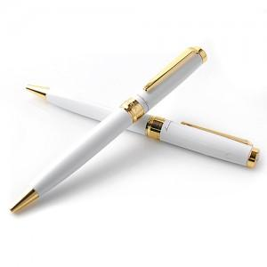

【상세/제작정보】 | -기본수량 미만일 경우 도당 10,000원의 인쇄비가 추가됩니다.

【인쇄/포장옵션】 | 레이저 / 포장지포장

【공급단가】 | 수량 | 50~ | 100~ | 500~ | 1,000~ | 2,000~
*VAT별도 | 단가 | 13,500원 | 13,000원 | 12,500원 | 12,000원 | 11,700원

【상품 URL】 | https://www.synergygift.co.kr:443/src/goods_detail.php?gdno=7038

